Sheet1
BCV Caluso |  |  |  |  |  |  | U12F 2023/2024
 |  |  |  |  |  | Allenamento numero:
Atlete
# | Cognome | Nome | Nascita | Ruolo | Assenti | Obiettivo Allenamento
5 | Chimineti | Martina | 2012-06-23
3 | Fragonas | Matilde | 2013-05-10
6 | Cireddu | Adele | 2012-12-05
1 | Budau | Erika | 2012-11-13
7 | Panetto | Margherita | 2012-05-11
11 | Gerace | Valeria | 2013-02-18
4 | Boni | Isabella | 2012-12-20
15 | Beretta | Sharon | 2011-03-31
12 | Gillone | Arianna | 2012-05-07
13 | Mauro | Sharon | 2012-03-19
16 | LaMonaca | Greta | 2013-02-08
8 | Torchia | Arianna | 2013-12-16
17 | De Luca | Aurora | 2012-04-30
2 | Celeste | Sara | 2013-02-16

Fase dell'anno: |  |  | Data: |  | N: | Palestra:

Obiettivi Allenamento

Allenamento

 |  |  |  |  | 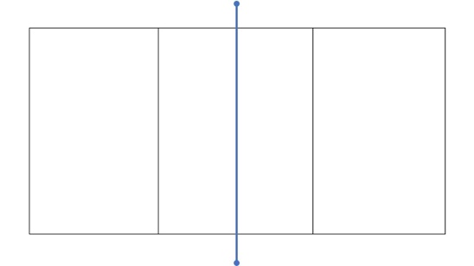

Esercizio
